手順
EBSスナップショットリストア手順書

【作業概要説明】
本手順はEBSスナップショットリストアを実施する手順である。

【操作対象】
AWS EC2 コンソール、AWS Backup コンソール

【操作担当者】
ISIDサービスデスク担当者

【作業端末】
本番・研修・開発環境：AWSコンソール管理端末

番号 | 操作項目 | 操作方法 | 確認方法 | チェック | 開始時間 | 終了時間 | 作業担当者 | 作業確認者 | 備考
1 | 端末ログイン | ■本番・研修・開発環境 AWSコンソール管理端末→AWSコンソール ＃作業用のロールはAWS管理コンソールの「保守運用用アカウント」を利用する。 | 左記ログインにおいてエラーが発生しないこと。 | □
2 | AWSコンソールからEC2サービスを開く | AWSコンソール検索窓に「EC2」と入力し、EC2画面を開く。 | - | □
3 | 対象EC2インスタンスの停止 | リストア対象となるEC2インスタンス（バッチサーバ/WebAPサーバ）によって、以下の手順書を参照し、停止手順を実施する。 以下の順番で手順を実施する。 1.IIS停止、起動手順書 ※WebAPサーバのみ実施。 2.OS停止、起動手順書 3.EC2停止、起動手順書 | 対象のEC2インスタンスが正常に停止されたことを確認する。 | □
4 | 対象EC2インスタンスのボリュームIDの確認 | 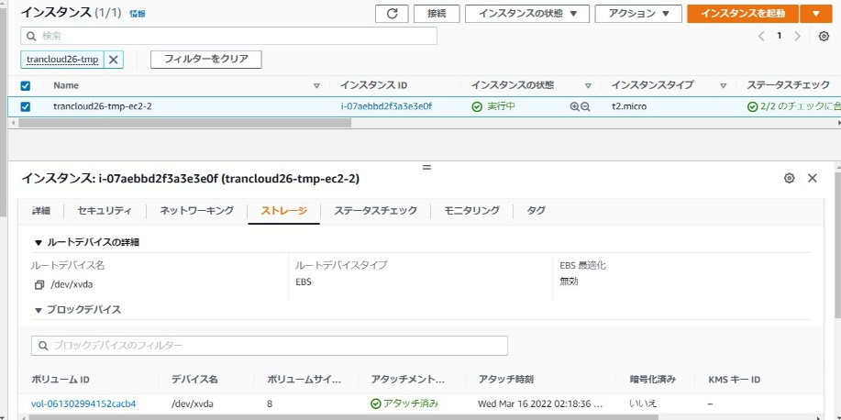 リストア対象のEC2インスタンスにチェックを入れ、ボリュームタブからボリュームIDを確認する。 | ※各行毎のEC2インスタンス情報は以下のファイルを参照のこと。 横浜銀行： 別紙_運用手順書用サービス設定値一覧_横浜銀行.xlsx EC2シート 東日本銀行 別紙_運用手順書用サービス設定値一覧_東日本銀行.xlsx EC2シート | □
5 | AWSコンソールからAWS Backupサービスを開く | AWSコンソール検索窓に「AWS Backup」と入力し、AWS Backup画面を開く。 | - | □
6 | スナップショットのリストア （AWS Backup）-1 | 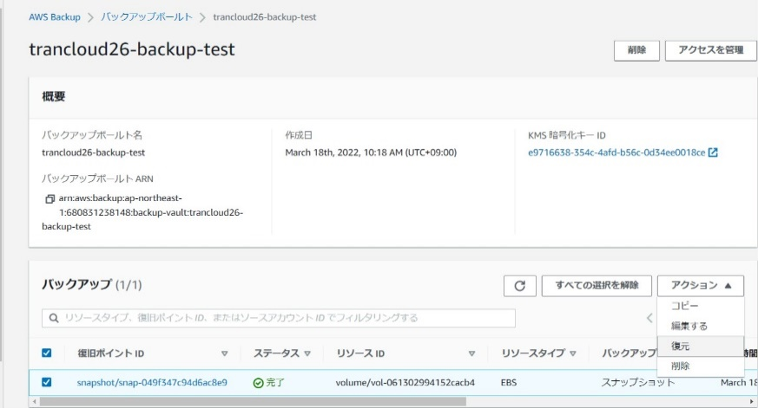 左ペインのバックアップボールトを選択し、作業対象のEC2インスタンスのバックアップボールドを選択する。 項番３で確認したボリュームIDの復旧ポイントにチェック入れ、アクションボタンから復元を選択する。 | ※各行毎のAWS Backup情報は以下のファイルを参照のこと。 横浜銀行： 別紙_運用手順書用サービス設定値一覧_横浜銀行.xlsx AWS Backupシート 東日本銀行 別紙_運用手順書用サービス設定値一覧_東日本銀行.xlsx AWS Backupシート | □
7 | スナップショットのリストア （AWS Backup）-2 | 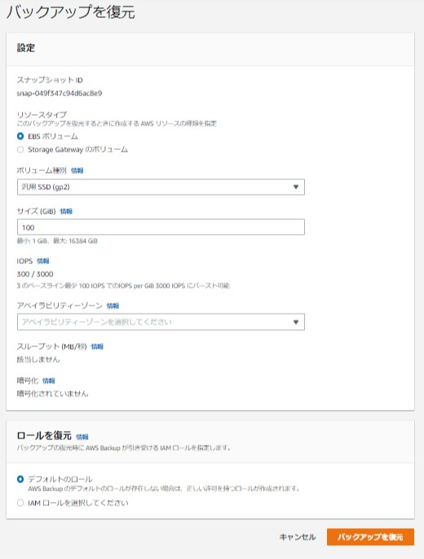 「バックアップを復元」画面で復元対象となるEBSの情報を入力する。 ※アベイラビリティゾーンはEBSがアタッチされるEC2インスタンスと同様のものを選択する。 入力後、「バックアップを復元」ボタンを押す。 | - | □
8 | スナップショットのリストア （AWS Backup）-3 | 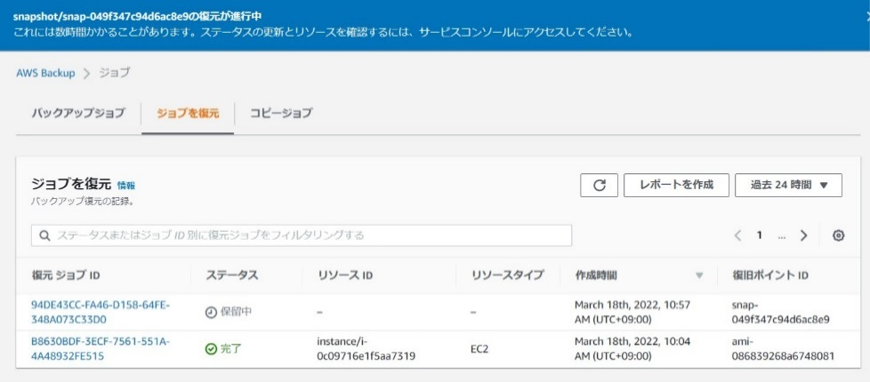 復元処理が開始されるので完了まで待つ。 | 復旧ジョブのステータスが「完了」となっていることを確認する。※正常終了の確認 | □
9 | EC2インスタンスへの復元ボリュームのアタッチ | 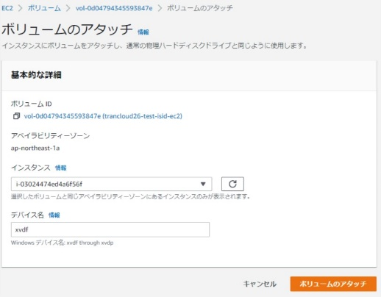 ※当項目は必要に応じて実施する。 復元したボリュームを選択し、アクションからボリュームのアタッチを選択する。 ボリュームをアタッチするEC2インスタンスを選択し、ボリュームのアタッチボタンを押す。 ボリュームがアタッチされる。 | 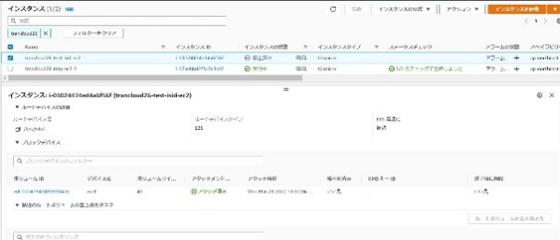 EC2インスタンスの一覧画面からボリュームをアタッチしたEC2インスタンスを選択し、復元したボリュームがアタッチされていることを確認する。 | □
10 | 対象EC2インスタンスの起動 | 「インスタンスの状態」から【インスタンスの起動】を選択する。 起動するEC2インスタンス（バッチサーバ/WebAPサーバ）によって、以下の手順書を参照し、起動手順を実施する。 以下の順番で手順を実施する。 1.EC2停止、起動手順書 2.OS停止、起動手順書 3.IIS停止、起動手順書 ※WebAPサーバのみ実施。 | 対象のEC2インスタンスが変更後のインスタンスタイプで起動していることを確認する。 | □
11 | AWSコンソールの終了 端末ログオフ | ブラウザを閉じてAWSコンソールを終了し、各環境ごと以下の手順を実施する。 ■本番・研修・開発環境 AWSコンソール管理端末からログオフを実施する。 | AWSコンソールの終了および、AWSコンソール管理端末からのログオフを確認する。 | □

